演習①
データの並べ替え
会員番号 | 氏名 | 入会年月日
129 | 安藤 一郎 | 2012-10-05
104 | 飯田 隆 | 2012-11-05
133 | 遠藤 俊雄 | 2012-12-05
118 | 太田 進 | 2014-01-05
105 | 加賀 和也 | 2013-02-05
146 | 川崎 雅紀 | 2014-03-05
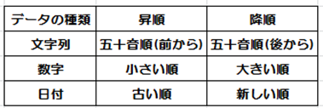
148 | 熊谷 武夫 | 2013-04-05
101 | 黒木 英夫 | 2012-05-05
103 | 小池 正男 | 2014-06-05
106 | 佐藤 洋一 | 2013-06-05
126 | 柴田 太郎 | 2014-08-05
112 | 杉山 功 | 2013-09-05
137 | 高橋 正治 | 2013-10-05
108 | 千葉 茂 | 2013-11-05
141 | 中村 久彦 | 2013-12-05

演習②
データを選び出す（フィルタの設定）
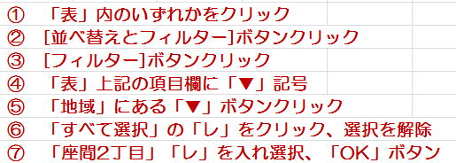
No | 氏名 | 生年月日 | 地域 | 入会年 | 性別
1 | 上田 恭介 | 2004-02-16 | 座間３丁目 | 24年 | 男
2 | 遠藤 真美 | 2006-07-24 | 相模1丁目 | 24年 | 女
3 | 金子 美智 | 2007-05-19 | 座間4丁目 | 24年 | 女
4 | 久保田 博 | 2005-09-29 | 座間2丁目 | 24年 | 男
5 | 清水 翔太 | 2005-02-28 | 座間4丁目 | 24年 | 男
6 | 中村 涼子 | 2004-05-14 | 座間2丁目 | 25年 | 女
7 | 西 拓也 | 2004-08-06 | 座間３丁目 | 25年 | 男
8 | 根本 慎吾 | 2005-06-05 | 相模2丁目 | 25年 | 男
9 | 広川 英 | 2006-03-25 | 座間３丁目 | 25年 | 男
10 | 堀井 康子 | 2006-08-10 | 座間4丁目 | 25年 | 女
11 | 青木 正弘 | 2006-04-07 | 座間1丁目 | 26年 | 男
12 | 浅井 恵子 | 2005-11-03 | 相模３丁目 | 26年 | 女
13 | 今井 徹 | 2005-01-11 | 座間３丁目 | 26年 | 男
14 | 大橋 三郎 | 2007-09-10 | 座間３丁目 | 26年 | 男
15 | 小山 和子 | 2004-03-03 | 座間2丁目 | 26年 | 女

